List1
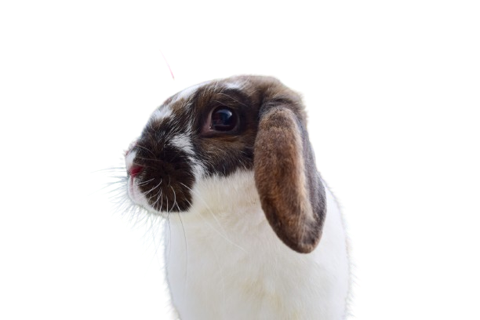

Prihláška - O Pandorin pohár 1 20. 04. 2024

Meno pretekára:
Dátum narodenia:
Adresa:
Telefónne číslo:
E-mail:
Som členom ZO SZCH v:

Meno králika | Prezývka králika | Dátum narodenia | Číslo VP | Rovinka | Skok do výšky | Štartovné

Štartovné celkom: | 0

Do kolóniek rovinka a parkúr vypisujte výkonnostnú kategóriu, v ktorej bude králik štartovať (VT/LT/ST/TT/ET).
Do kolóniek skok do výšky a skok do diaľky napíšte áno.
Pokiaľ králik nebude štartovať v danej disciplíne, nechajte toto políčko voľné.
Súhlasím so súťažným poriadkom SZCH a budem sa ním riadiť.

Podpis:
(U pretekárov mladších ako 18 rokov podpis zákonného zástupcu).

Podaním tejto prihlášky vyjadrujem svoj súhlas so zverejnením mnou uvedených osobných údajov na stránke https://kralicihopdatabaza.weebly.com/ - meno pretekára, meno králika, členstvo v ZO SZCH pre tento účel, v zmysle zákona od 25.05.2018 platnej regulácie GDPR (General Data Protection Regulation) a Z. č.18/2018 Z. z. o ochrane osobných údajov.

